Seguim. y evaluación vigencia
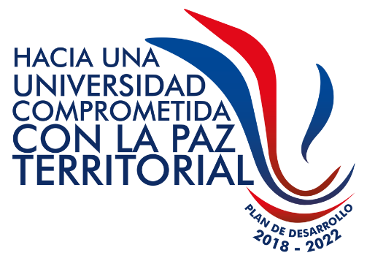 Gestión Estratégica Gestión de la Planeación y Desarrollo Institucional Seguimiento y Evaluación a Plan de Acción Anual del Plan de Desarrollo Institucional
TABLA 1 - VIGENCIA
Código: PE-GE-2.4-FOR-49 |  |  |  |  |  |  |  |  |  |  |  |  |  |  |  |  |  | Versión: 1 |  |  |  |  |  |  |  | Fecha de vigencia:
PLANTEAMIENTO INICIAL |  |  |  |  |  |  |  |  |  |  |  |  |  |  |  |  |  |  |  |  |  |  |  |  |  |  |  |  |  |  |  |  | SEGUIMIENTO % |  |  |  |  |  |  |  |  |  |  |  |  |  |  | AVANCE ACUMULADO POR INDICADOR | Responsable
Gran Meta 2022 | Ejes Estratégicos | Objetivos Estratégicos | Componentes | FACTORES DE ACREDITACIÓN INSTITUCIONAL |  |  |  |  |  |  |  |  |  |  |  | Estado Actual (línea base) | Expectativa (meta general del proyecto) | Brecha | Factores que Inciden en la Brecha | Programa | Indicador de resultado | Unidad de medida | Meta Indicador de resultado | Proyecto | Alcance | Producto | Indicador de producto | Unidad de medida | Meta | Avance acumulado por indicador a 2020 en porcentaje (%) | Tipo de Recurso |  | AÑO 2020 |  |  |  |  | AÑO 2021 |  |  |  |  | 2022
 |  |  |  | 1 | 2 | 3 | 4 | 5 | 6 | 7 | 8 | 9 | 10 | 11 | 12 |  |  |  |  |  |  |  |  |  |  |  |  |  |  |  | Funcionamiento | Inversión | S1 | S2 | AÑO | PY |  | S1 | S2 | AÑO | PY |  | S1 | S2 | AÑO | PY
 |  |  |  |  |  |  |  |  |  |  |  |  |  |  |  |  |  |  |  |  |  |  |  |  |  |  |  |  |  |  |  |  | 0% | 0% | 0% | 0% | 0% |  |  | 0% | 0% | 0% |  |  | 0% | 0% | 0% | 0%
 |  |  |  |  |  |  |  |  |  |  |  |  |  |  |  |  |  |  |  |  |  |  |  |  |  |  |  |  |  |  |  |  |  |  | 0% |  |  |  |  | 0% |  |  |  |  | 0% |  |  | 0%
 |  |  |  |  |  |  |  |  |  |  |  |  |  |  |  |  |  |  |  |  |  |  |  |  |  |  |  |  |  |  |  |  |  |  | 0% |  |  |  |  | 0% |  |  |  |  | 0% |  |  | 0%
 |  |  |  |  |  |  |  |  |  |  |  |  |  |  |  |  |  |  |  |  |  |  |  |  |  |  |  |  |  |  |  |  |  |  | 0% |  |  |  |  | 0% |  |  |  |  | 0% |  |  | 0%
 |  |  |  |  |  |  |  |  |  |  |  |  |  |  |  |  |  |  |  |  |  |  |  |  |  |  |  |  |  |  |  |  |  |  | 0% |  |  |  |  | 0% |  |  |  |  | 0% |  |  | 0%

1.Misión y Proyecto Institucional
2.Estudiantes |  |  | AÑO 2020 |  |  |  |  |  |  |  |  |  |  |  |  | Matriz de consolidación del seguimiento ala Plan de Acción Institucional
3.Profesores |  |  | Proyectos de inversión: 34
4.Procesos académicos |  |  | Proyectos de funcionamiento: 7
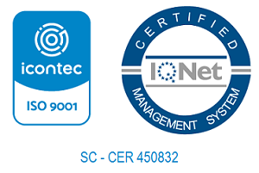
5. Visibilidad nacional e internacional |  |  | Total proyectos PDI: 41
6. Investigación y creación artística
7.Pertinencia e impacto social
8.Procesos de autoevaluación y autorregulación
9. Bienestar institucional
10.Organización, gestión y administración
11. Recursos de apoyo académico e infrestructura física
12.Recursos financieros

Oficina de Planeación y Desarrollo Institucional

